Tendência de Vendas
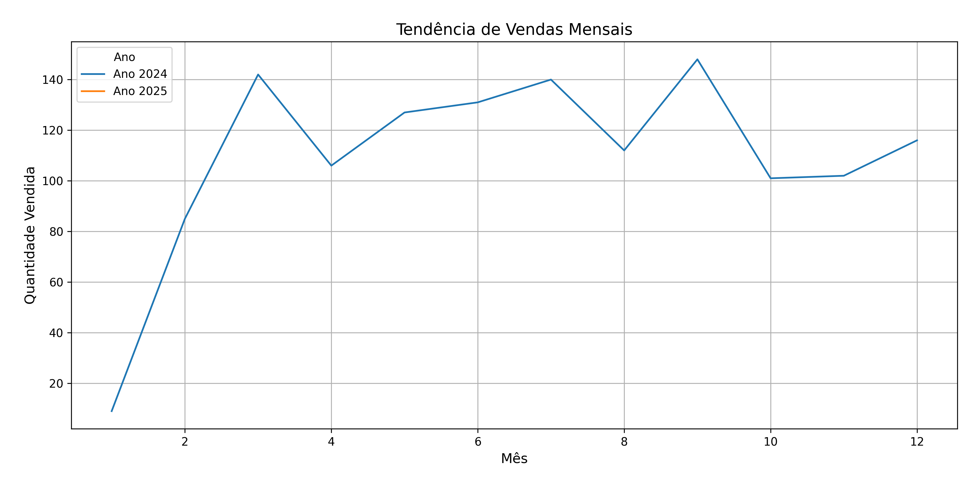
Mês/Ano | Quantidade Vendida
1/2024 | 9
2/2024 | 85
3/2024 | 142
4/2024 | 106
5/2024 | 127
6/2024 | 131
7/2024 | 140
8/2024 | 112
9/2024 | 148
10/2024 | 101
11/2024 | 102
12/2024 | 116
1/2025 | 93

Sazonalidade
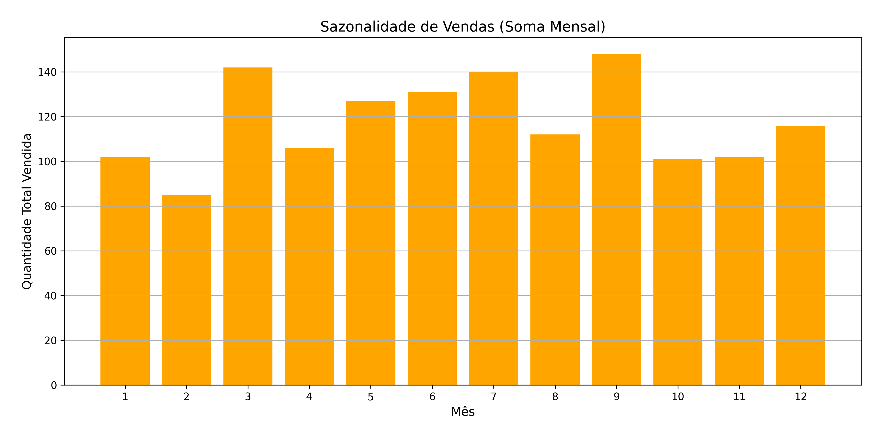
Mês | Quantidade Total Vendida
1 | 102
2 | 85
3 | 142
4 | 106
5 | 127
6 | 131
7 | 140
8 | 112
9 | 148
10 | 101
11 | 102
12 | 116

Produtos Mais Vendidos
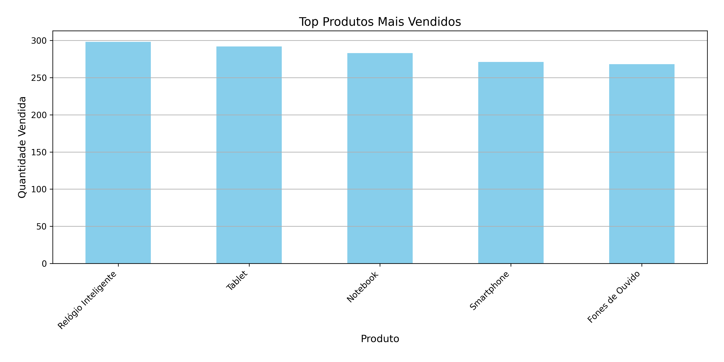
Produto | Quantidade Vendida
Relógio Inteligente | 298
Tablet | 292
Notebook | 283
Smartphone | 271
Fones de Ouvido | 268

